Sheet1
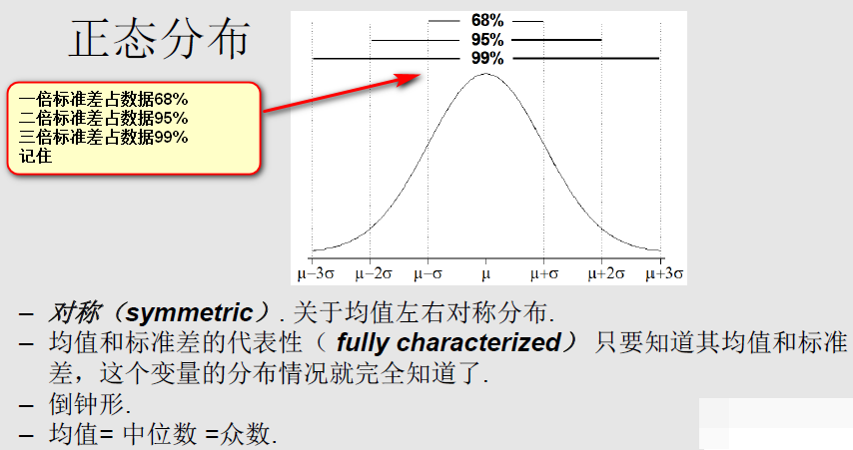

模型知识结构
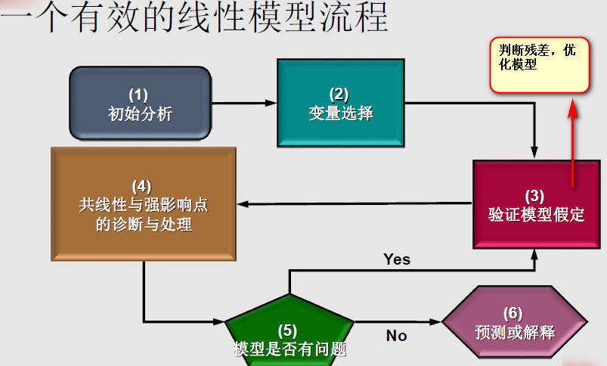
简单线性回归模型：
$$Y= β_{0}+β_{1}X_{1}+ε$$

Y 是因变量
X1 是自变量或预测变量
$$ε 是扰动项$$
$$β 是未知系数$$

使用OLS来估计参数（普通最小二乘法）

评判模型的好坏（包含了奥卡姆剃刀原则）：
拟合优度 R2 ：判断当前变量是否对模型有帮助，越大，说明预测越准确，当然增加变量个数，R2一定会增加，但是增加的幅度或者说对模型的帮助不一定显著
调整R2 ：变量的增加不一定对模型有很大的帮助，Adj R2就是用来判断变量是否真的对模型有帮助

多元变量筛选：
1：向前法
2：向后法

AIC：赤赤信息量
BIC：贝叶斯信息量

对大量变量筛选之后，只是初步，之后需要对筛选后的变量进行细致的分析工作

